14-6
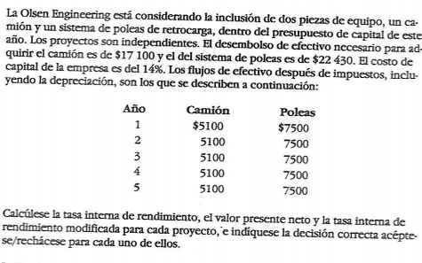

 | Año | Camion | Poleas
 | 0 | -$17,100 | -$22,430 | Costo capital
 | 1 | $5,100 | $7,500 | 14%
 | 2 | $5,100 | $7,500
 | 3 | $5,100 | $7,500
 | 4 | $5,100 | $7,500
 | 5 | $5,100 | $7,500

1 | TIR |  | Dado los flujos de caja para los dos proyectos anteriores se deberia escoger el proyecto 2 (el P) dado que tanto la TIR, como el VPN, como la TIRM modificada lo indican.

C | 14.99%
P | 20.00%

2 | VPN

C | $408.71
P | $3,318

3 | TIRM

C | 14.54%
P | 17.2%

14-7


 | Año | Gas | Electricidad |  | Costo de capital
 | 0 | -$17,500 | -$22,000 |  | 12%
 | 1 | $5,000 | $6,290
 | 2 | $5,000 | $6,290
 | 3 | $5,000 | $6,290
 | 4 | $5,000 | $6,290
 | 5 | $5,000 | $6,290
 | 6 | $5,000 | $6,290

1 | VPN

Gas | $3,057.04
Electricidad | $3,860.75 |  |  | Dado los flujos de caja para los dos proyectos anteriores se deberia escoger el proyecto 2 (el de electricidad) dado que tanto la TIR como el VPN como lo indican.

2 | TIR

Gas | 17.97%
Electricidad | 18.00%

14-9
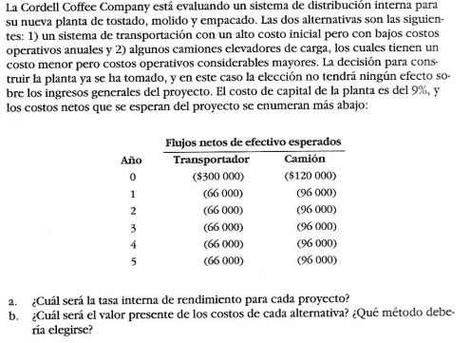

 | Año | Transportador | Camión |  | Costo capital
 | 0 | -$300,000 | -$120,000 |  | 9%
 | 1 | -$66,000 | -$96,000
 | 2 | -$66,000 | -$96,000
 | 3 | -$66,000 | -$96,000
 | 4 | -$66,000 | -$96,000
 | 5 | -$66,000 | -$96,000

1 | Tasa interna de retorno
T | #NUM! |  |  | El método de la TIR en este caso no sirve para evaluar cuál es el mejor proyecto de inversión dado que todos los flujos de caja son negativos por lo que no es posible encontrar una tasa que haga que el VPN del proyecto sea cero. Mientras que para el VPN ésto no es un inconveniente y dado que siempre se tiene que escoger el VPN más grande (en este caso el menos negativo) se concluye que la inversión debería hacerse en el proyecto 2 (el C)
C | #NUM!

2 | Valor presente neto

T | -$556,716.98
C | -$493,406.52

14-10
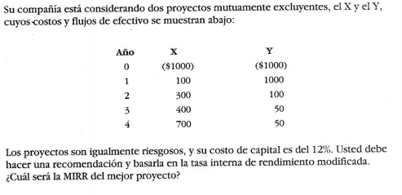

 | Año | X | Y | Costo capital
 | 0 | -$1,000 | -$1,000 | 12%
 | 1 | $100 | $1,000
 | 2 | $300 | $100
 | 3 | $400 | $50
 | 4 | $700 | $50

 |  |  |  | Dado los flujos de caja para los dos proyectos anteriores se deberia escoger el proyecto 1 (el X) dado que la TIRM para éste proyecto es más alto por lo que lo hace el proyecto con mayor tasa de retorno y por ende el más llamativo
1 | Tasa interna de retorno modificada

X | 13.59%
Y | 13.10%

